Hoja1
CASOS DE USO

INFORMACIÓN GENERAL
Proyecto | Event Plus
Icono | Plus E
Nombre Materia | Computación Móvil
Nombre Equipo | Los que sobran
Nombre Caso de Uso | Registro Usuario
Descripción | Creación de cuenta para ingresar a la plataforma

EVENTOS
Actores | Usuario
 | Administrador

Precondiciones | El usuario debe Realizar el Login para ingresar los datos del registro

Flujo Normal | Datos de Entrada
 | Nombre Campo | Tipo de Dato | Longitud / Formato | Obligatoriedad | Validaciones / Restricciones
 | Correo | Alfanumérico | 20 | SI | Alfanumérico
 | Usuario | Texto | 20 | SI | Usuario del Sistema
 | Clave | Password | 8 | SI | Alfanumerico y Un Caracter Especial
 | Confirmar Clave | Password | 8 | SI | Alfanumerico y Un Caracter Especial
 | 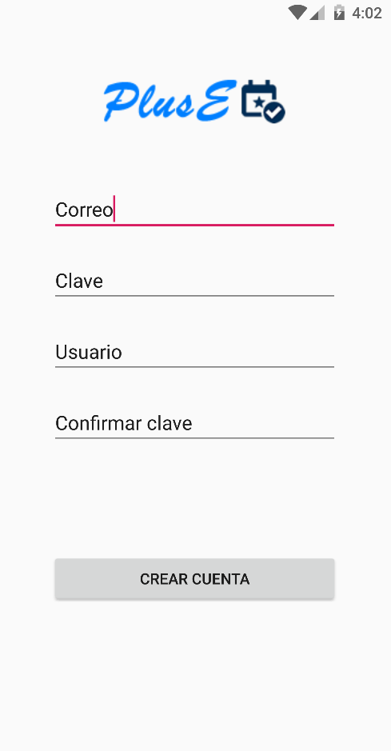

 | Datos de Salida
 | Ingreso a la plataforma y creación de cuenta

 | Detalle del Flujo Normal
 | # Paso | Actor | Acción
 | 1 | Administrador/Usuario | El Usuario ingresa los datos en los campos y selecciona la opción Crear Cuenta
 | 2 | Sistema | El sistema Valida los datos ingresados en los campos e ingresa al aplicativo

Excepciones | # Paso | Actor | Acción
 | 1 | Administrador/Usuario | Si la información ingresada en los campos no es válida, se resaltan y el usuario debe ingresar nuevamente la información

Criterios de Aceptación | Registro completo y validación de los datos ingresados en los campos
 | El sistema envía un mail al correo registrado indicando que el proceso fue exitoso

CONTROL DE CAMBIOS
Control de Aceptación | Aprobado Por | Cargo | Entidad | Fecha | Firmas
 | Carlos Parra | Docente | Universidad Javieriana | Marzo de 2020

Control de Cambios: Registro de Control (acumulativo) | Fecha | Quien solicita el cambio | Versión Actualizada Caso de Uso | Referencia de Cambio

